상품제안서
샤오미 내츄럴펜 미겔펜 크라프트 2p세트 | 상품코드: S46325

 |  |  |  |  |  |  | 02-713-8555 | www.synergygift.co.kr
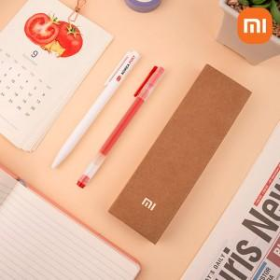

【상세/제작정보】

【인쇄/포장옵션】 | 레이저, 풀칼라 / 포장지포장

【공급단가】 | 수량 | 100~ | 300~ | 500~ | 1,000~ | 5,000~
*VAT별도 | 단가 | 2,730원 | 2,610원 | 2,550원 | 2,480원 | 2,400원

【상품 URL】 | https://www.synergygift.co.kr:443/src/goods_detail.php?gdno=46325

